Sheet1
搜索结果
课程详情CourseDetailActivity
选课页面CourseChooseActivity

课程列表CourseFragment
我的页面MyFragment

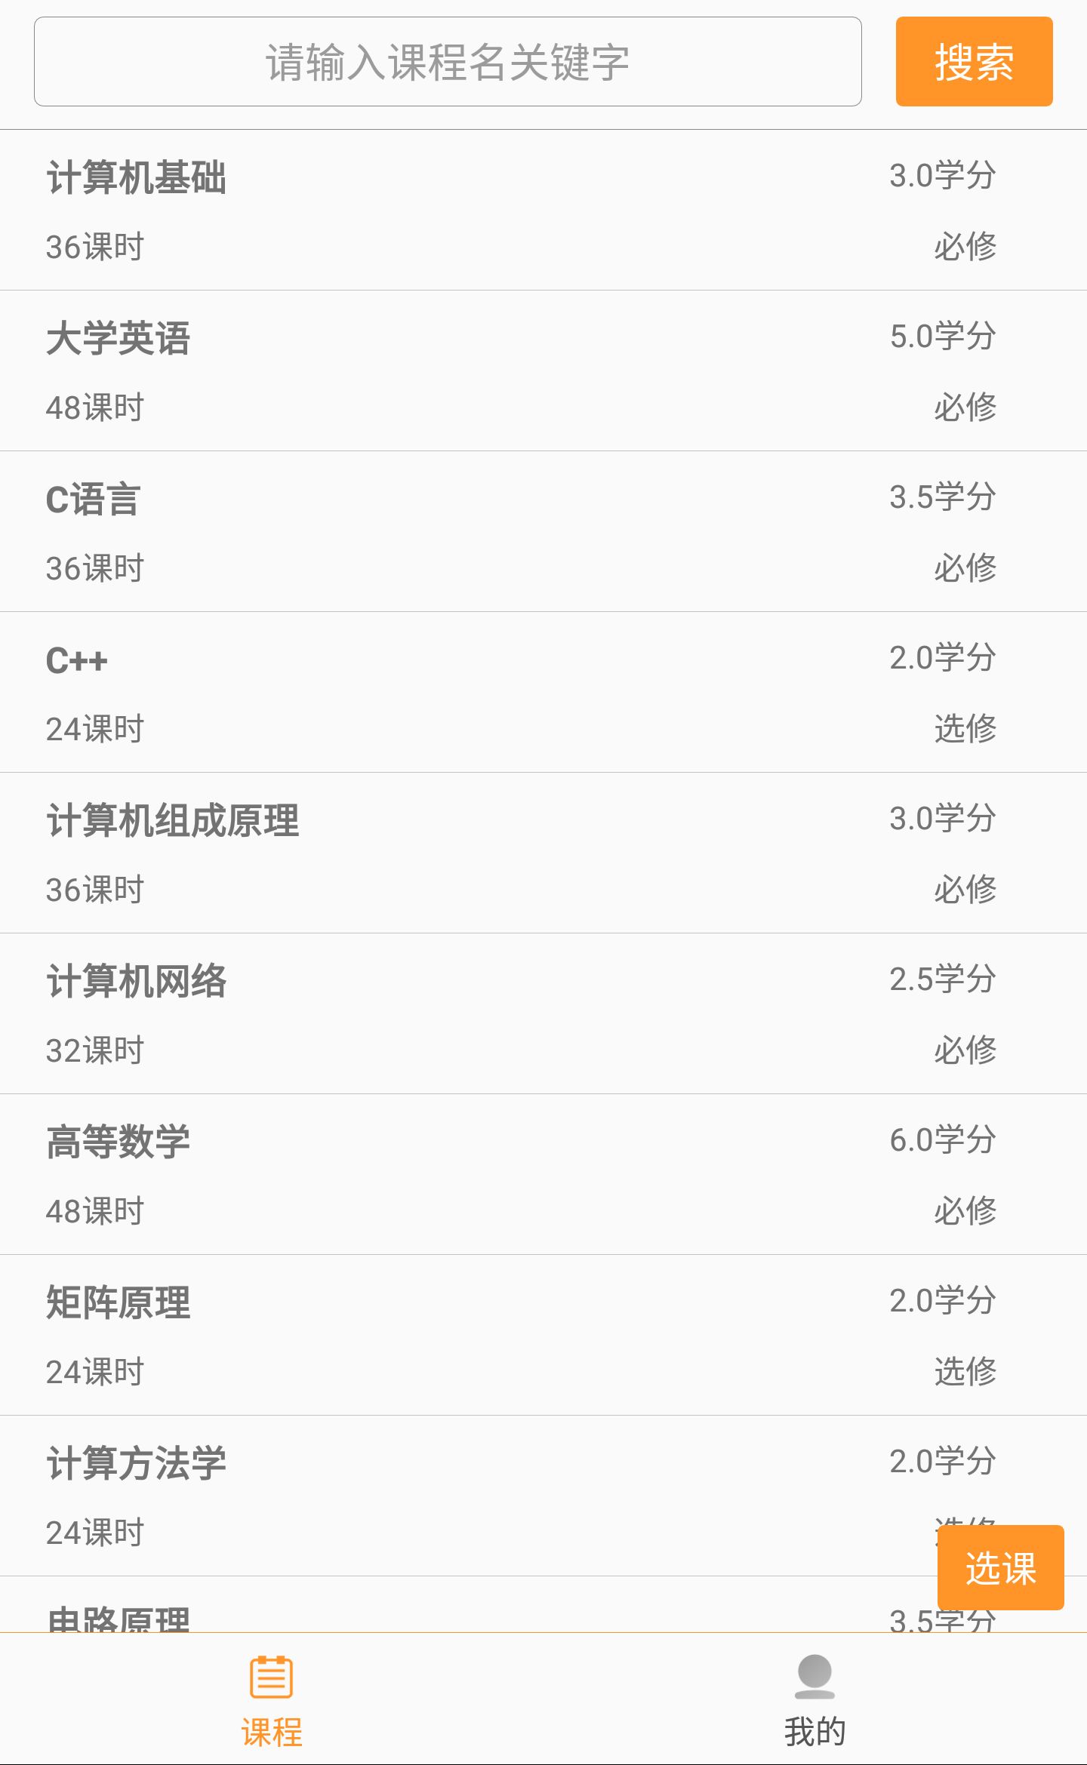
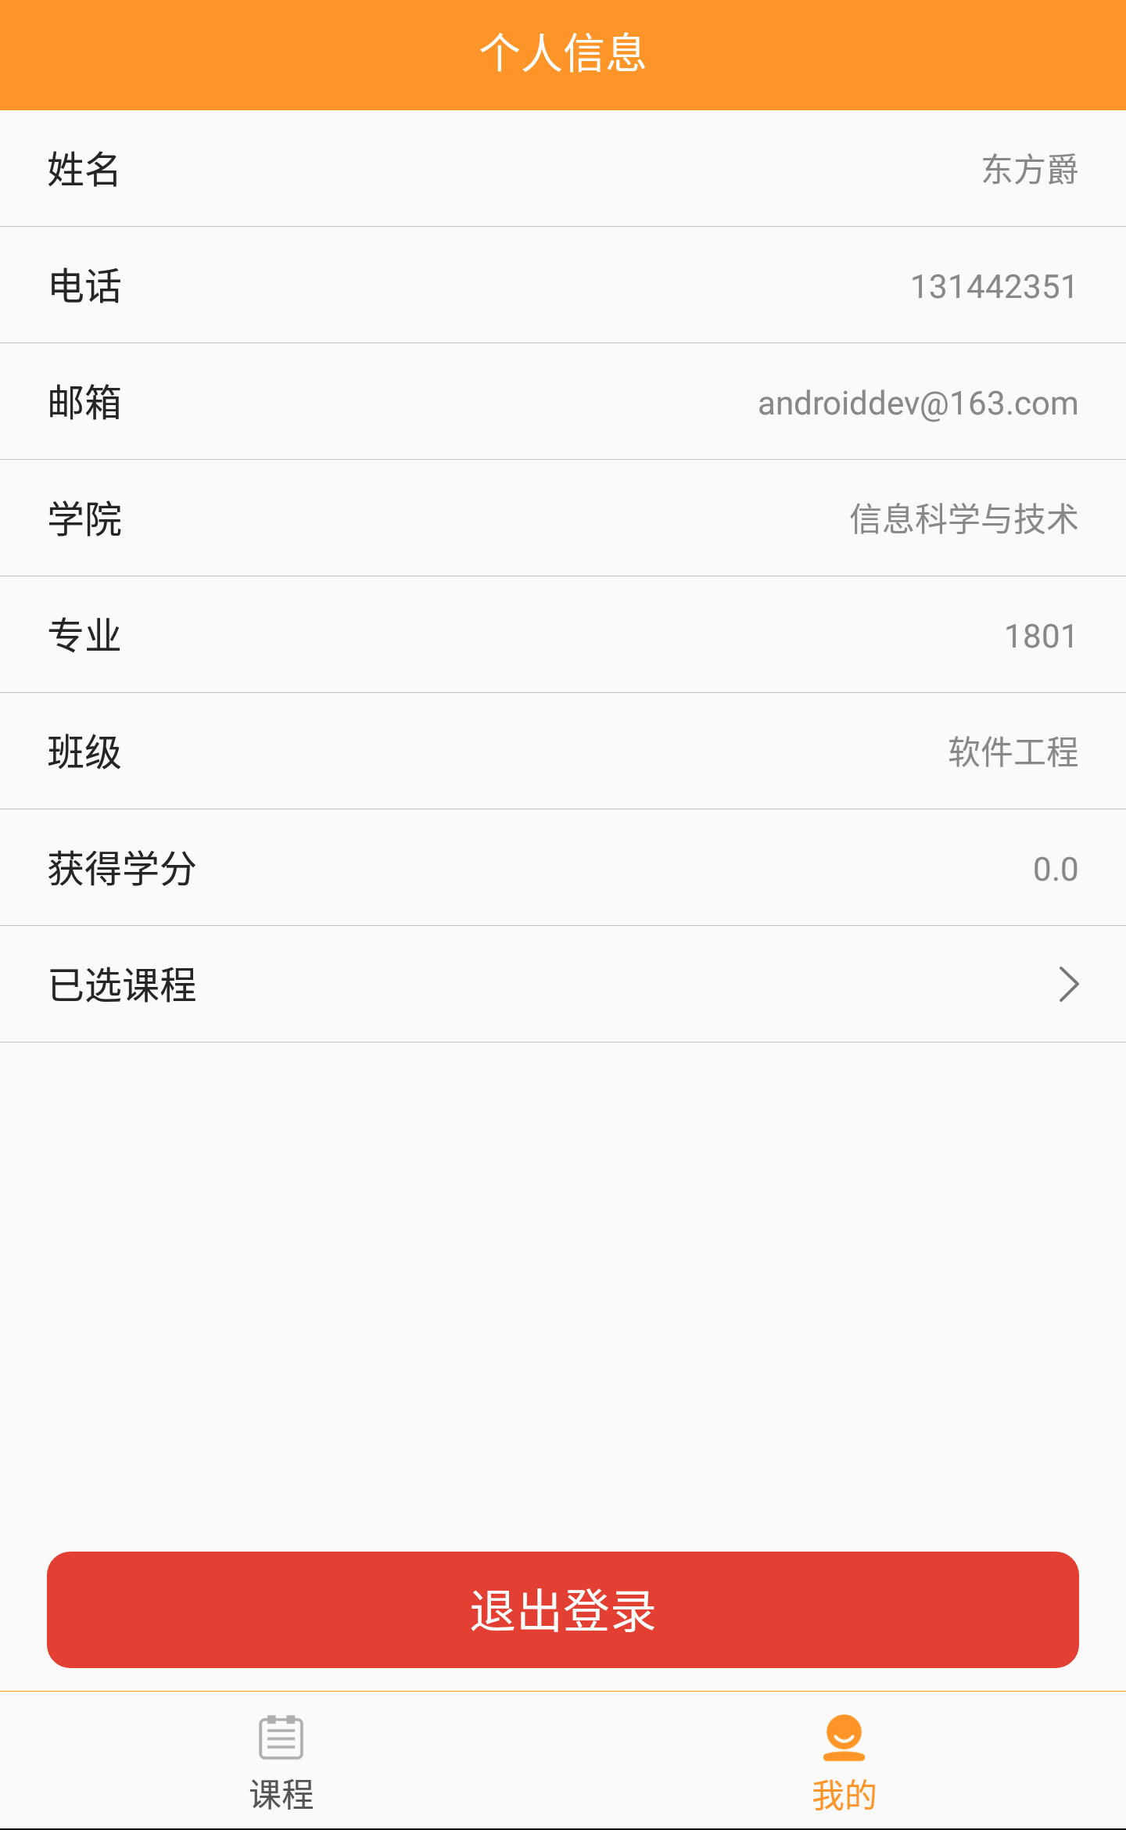

我的详情PersonDetailActivity
信息修改PersonEditActivity

学生主页2tab

已选课程CourseListActivity

登录页面LoginActivity
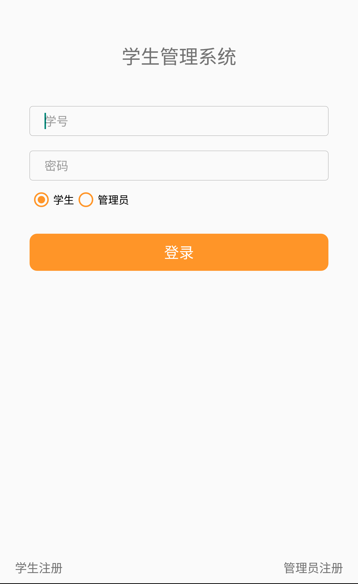

课程列表CourseFragment
学生列表StudentFragment
我的页面MyFragment

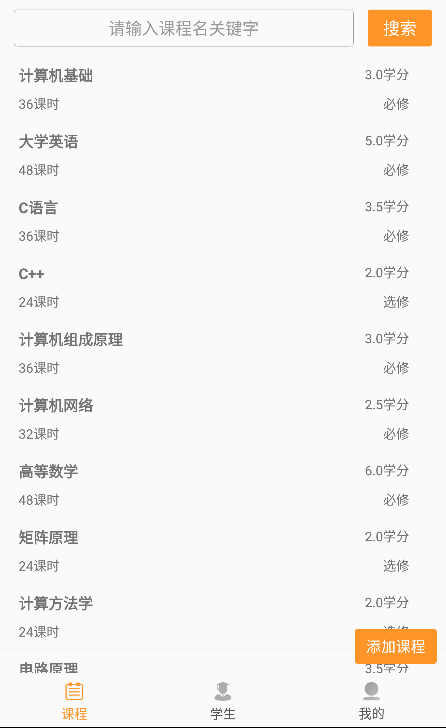
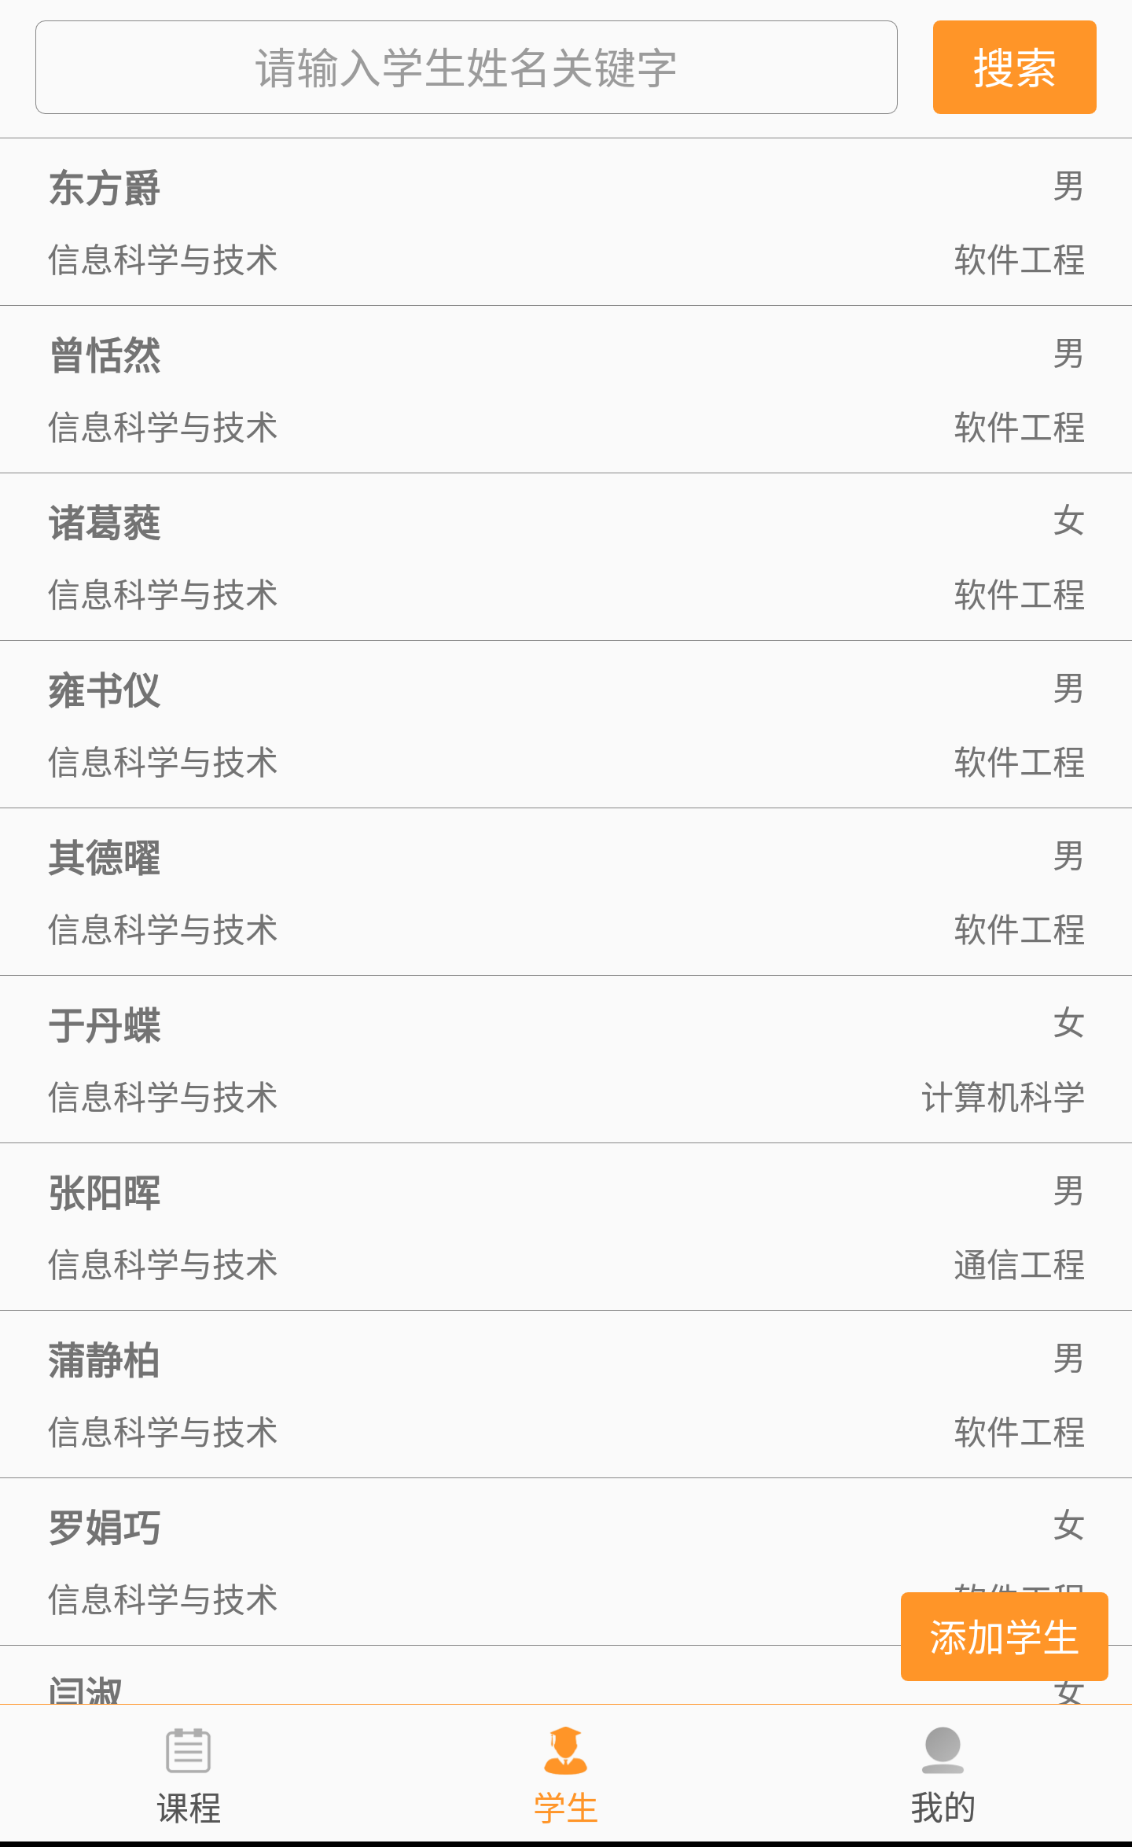
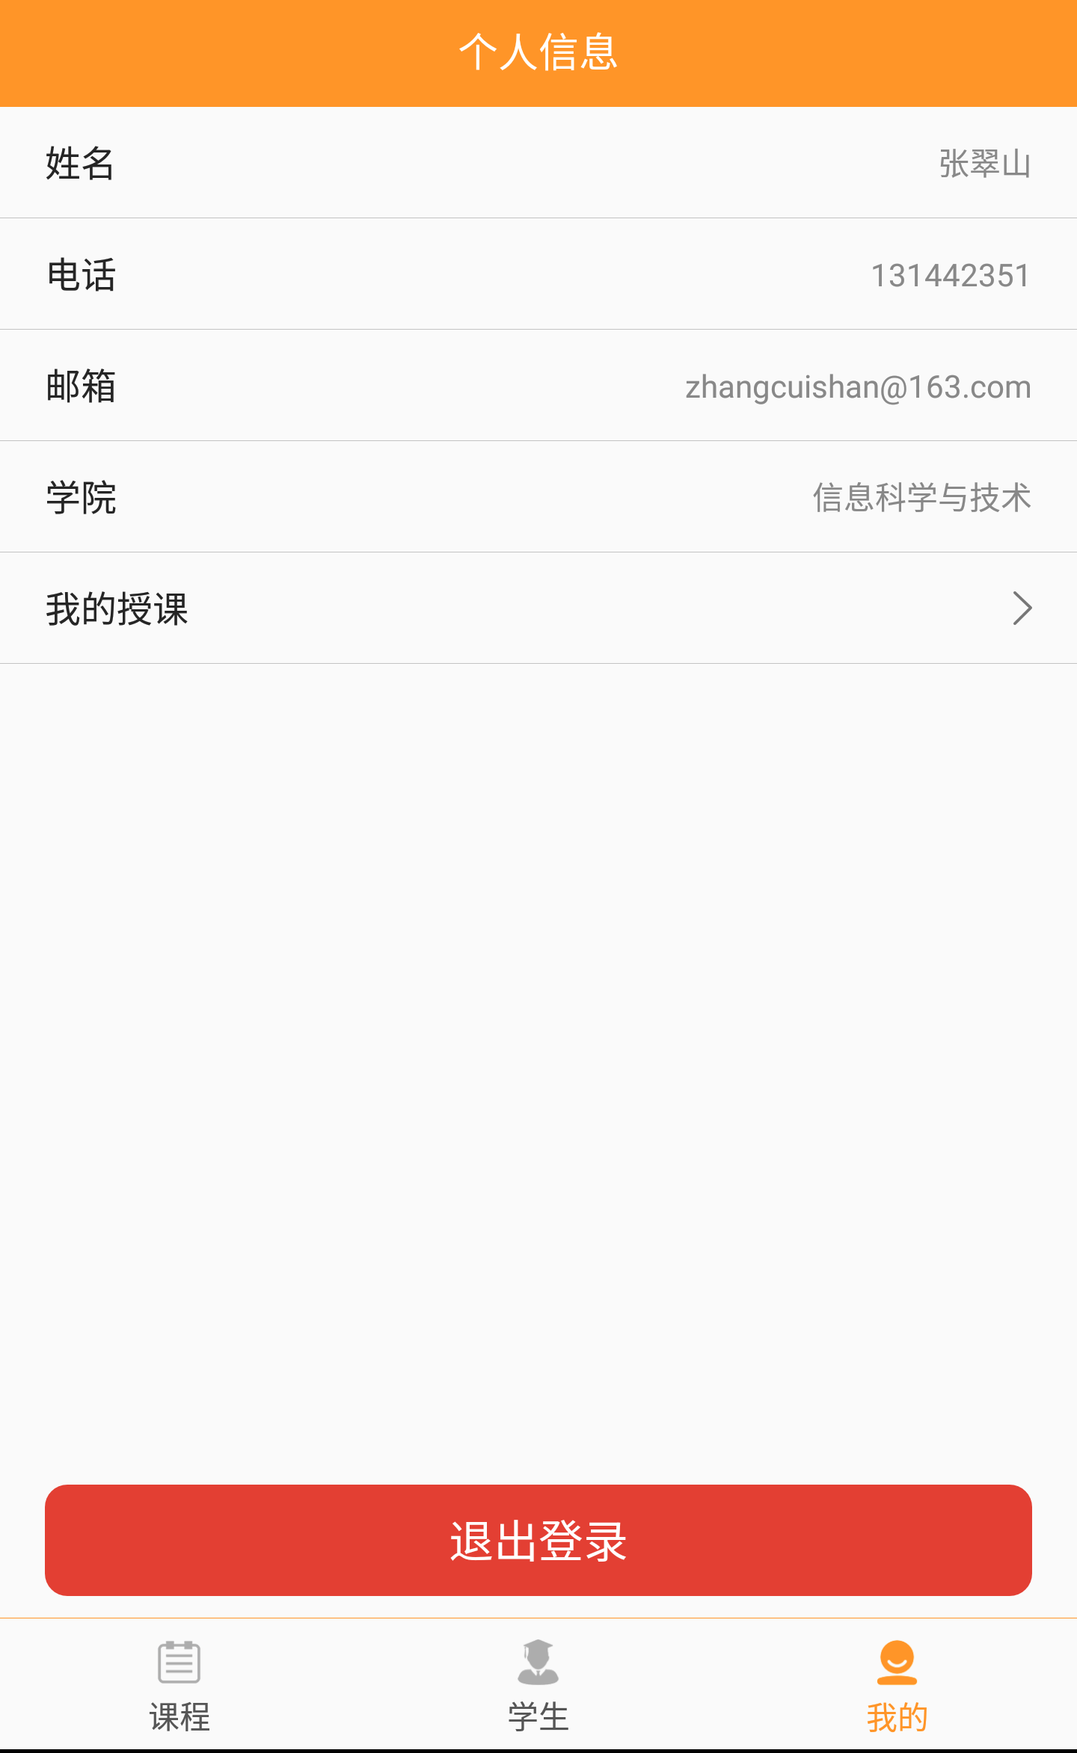

管理员主页3tab

我的授课CourseListActivity

管理员注册RegisterActivity
学生注册RegisterActivity

课程编辑CourseEditActivity
课程详情CourseDetailActivity
课程添加PCourseAddActivity
学生详情PersonDetailActivity
添加学生StudentAddActivity
我的详情PersonDetailActivity

选此课的学生StudentListActivity
编辑学生PersonEditActivity
此学生的选课CourseListActivity
个人信息修改PersonEditActivity

发布成绩

